Sheet1
...
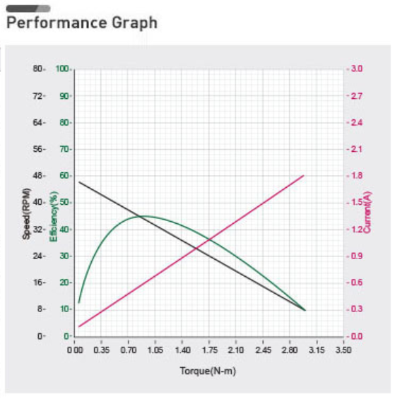
T=Jt f | T1 | T2 | T_sum | dP1[W] | dP2[W] | P1[W] | P2[W] | P | absolute | absolute
 | 1.5 | 1.5 | 3 | 0 | 0 | -56.719739094 | 32.478356161 | -24.241382933 | 1.5 | 1.5
 | 1.4881599489 | 1.4999999993 | 2.9881599482 | -0.67303716282 | 0.67571454725 |  |  |  | 1.4881599489 | 1.4999999993
 | 1.4763206253 | 1.4999999884 | 2.9763206137 | -0.66768269487 | 0.67035988471 |  |  |  | 1.4763206253 | 1.4999999884
 | 1.4644827407 | 1.499999941 | 2.9644826818 | -0.66232887772 | 0.66500570633 |  |  |  | 1.4644827407 | 1.499999941
 | 1.452646989 | 1.4999998137 | 2.9526468027 | -0.6569760252 | 0.65965232623 |  |  |  | 1.452646989 | 1.4999998137
 | 1.4408140466 | 1.4999995452 | 2.9408135918 | -0.65162444317 | 0.65430005069 |  |  |  | 1.4408140466 | 1.4999995452
 | 1.428984572 | 1.499999057 | 2.928983629 | -0.64627442957 | 0.64894917818 |  |  |  | 1.428984572 | 1.499999057
 | 1.4171592066 | 1.4999982532 | 2.9171574598 | -0.64092627432 | 0.64359999934 |  |  |  | 1.4171592066 | 1.4999982532
 | 1.4053385736 | 1.4999970205 | 2.9053355941 | -0.6355802594 | 0.63825279693 |  |  |  | 1.4053385736 | 1.4999970205
 | 1.3935232788 | 1.4999952283 | 2.8935185071 | -0.63023665876 | 0.63290784588 |  |  |  | 1.3935232788 | 1.4999952283
 | 1.3817139105 | 1.4999927286 | 2.8817066391 | -0.62489573841 | 0.62756541327 |  |  |  | 1.3817139105 | 1.4999927286
 | 1.369911039 | 1.4999893562 | 2.8699003952 | -0.61955775633 | 0.62222575831 |  |  |  | 1.369911039 | 1.4999893562
 | 1.3581152172 | 1.4999849289 | 2.858100146 | -0.61422296254 | 0.61688913235 |  |  |  | 1.3581152172 | 1.4999849289
 | 1.3463269801 | 1.4999792469 | 2.8463062271 | -0.60889159906 | 0.61155577889 |  |  |  | 1.3463269801 | 1.4999792469
 | 1.3345468454 | 1.4999720938 | 2.8345189392 | -0.60356389995 | 0.60622593361 |  |  |  | 1.3345468454 | 1.4999720938
 | 1.322775313 | 1.4999632359 | 2.8227385489 | -0.59824009129 | 0.60089982431 |  |  |  | 1.322775313 | 1.4999632359
 | 1.311012865 | 1.4999524226 | 2.8109652876 | -0.59292039121 | 0.59557767099 |  |  |  | 1.311012865 | 1.4999524226
 | 1.2992599663 | 1.4999393865 | 2.7991993528 | -0.5876050099 | 0.59025968581 |  |  |  | 1.2992599663 | 1.4999393865
 | 1.2875170642 | 1.4999238433 | 2.7874409075 | -0.58229414963 | 0.58494607315 |  |  |  | 1.2875170642 | 1.4999238433
 | 1.2757845882 | 1.4999054921 | 2.7756900803 | -0.57698800473 | 0.57963702958 |  |  |  | 1.2757845882 | 1.4999054921
 | 1.2640629508 | 1.4998840152 | 2.763946966 | -0.57168676167 | 0.57433274393 |  |  |  | 1.2640629508 | 1.4998840152
 | 1.2523525467 | 1.4998590787 | 2.7522116254 | -0.56639059903 | 0.56903339723 |  |  |  | 1.2523525467 | 1.4998590787
 | 1.2406537536 | 1.4998303318 | 2.7404840854 | -0.56109968756 | 0.56373916284 |  |  |  | 1.2406537536 | 1.4998303318
 | 1.2289669316 | 1.4997974078 | 2.7287643394 | -0.55581419017 | 0.55845020636 |  |  |  | 1.2289669316 | 1.4997974078
 | 1.2172924237 | 1.4997599235 | 2.7170523472 | -0.55053426199 | 0.55316668574 |  |  |  | 1.2172924237 | 1.4997599235
 | 1.2056305558 | 1.4997174796 | 2.7053480354 | -0.54526005036 | 0.54788875127 |  |  |  | 1.2056305558 | 1.4997174796
 | 1.1939816365 | 1.4996696609 | 2.6936512974 | -0.5399916949 | 0.54261654561 |  |  |  | 1.1939816365 | 1.4996696609
 | 1.1823459575 | 1.4996160363 | 2.6819619938 | -0.53472932752 | 0.5373502038 |  |  |  | 1.1823459575 | 1.4996160363
 | 1.1707237935 | 1.4995561588 | 2.6702799522 | -0.52947307243 | 0.53208985335 |  |  |  | 1.1707237935 | 1.4995561588
 | 1.1591154022 | 1.4994895657 | 2.6586049679 | -0.52422304623 | 0.5268356142 |  |  |  | 1.1591154022 | 1.4994895657
 | 1.1475210247 | 1.4994157789 | 2.6469368035 | -0.51897935789 | 0.5215875988 |  |  |  | 1.1475210247 | 1.4994157789
 | 1.1359408851 | 1.4993343048 | 2.6352751898 | -0.51374210882 | 0.51634591213 |  |  |  | 1.1359408851 | 1.4993343048
 | 1.1243751909 | 1.4992446345 | 2.6236198254 | -0.50851139288 | 0.51111065174 |  |  |  | 1.1243751909 | 1.4992446345
 | 1.1128241333 | 1.499146244 | 2.6119703772 | -0.50328729645 | 0.50588190775 |  |  |  | 1.1128241333 | 1.499146244
 | 1.1012878865 | 1.4990385941 | 2.6003264807 | -0.49806989843 | 0.50065976297 |  |  |  | 1.1012878865 | 1.4990385941
 | 1.0897666088 | 1.498921131 | 2.5886877398 | -0.49285927033 | 0.49544429283 |  |  |  | 1.0897666088 | 1.498921131
 | 1.0782604419 | 1.4987932858 | 2.5770537277 | -0.48765547625 | 0.49023556551 |  |  |  | 1.0782604419 | 1.4987932858
 | 1.0667695114 | 1.4986544751 | 2.5654239864 | -0.48245857297 | 0.48503364194 |  |  |  | 1.0667695114 | 1.4986544751
 | 1.0552939265 | 1.4985041009 | 2.5537980274 | -0.47726860997 | 0.47983857582 |  |  |  | 1.0552939265 | 1.4985041009
 | 1.0438337807 | 1.4983415512 | 2.5421753319 | -0.47208562947 | 0.4746504137 |  |  |  | 1.0438337807 | 1.4983415512
 | 1.0323891514 | 1.4981661992 | 2.5305553506 | -0.46690966647 | 0.46946919499 |  |  |  | 1.0323891514 | 1.4981661992
...

